Накладная-№3
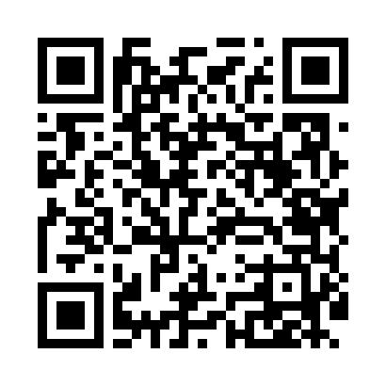
Номер товарно-транспортной накладной: |  |  | Торговый представитель: Amriyev Muhammad
Поставщик: Toshkent falcon fly 2 |  |  | Телефон торгового представителя: +998972880505
Дата отгрузки: 16.12.2025 |  |  | Контрагент: """" Klient
Дата консигнации: |  |  | Адрес:
Доставщик: |  |  | Телефон:
Телефон доставщика:
Время заказа: 16.12.2025 14:02:08
№ | Штрих-код | Название товаров (работ,услуг) | Количество | Количество в кейсе | Цена | Сумма
 |  |  | 50 |  |  | 200
1 | 2014847823072 | TS-ZT-23-DZ TESSERA ZEST 23 CM FLAT PLATE TS- ZT-23-DZ | 50 | 4 коробка, 2 шт. | 4 | 200
Итого: 200$|->UZS: 2,500,000.00

